B1
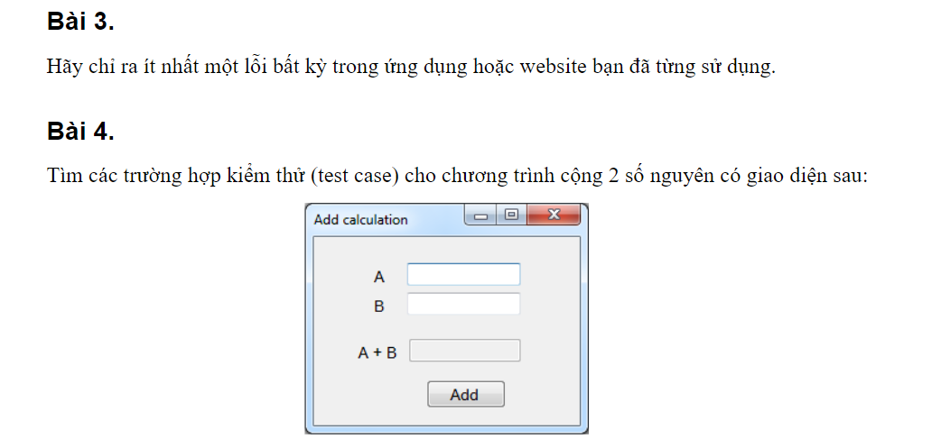

Câu 4
STT | Mô tả | Nhập thử | KQ
add_01 | a > 0; b > 0 | a=10,b=2 | 12
add_02 | a < 0; b < 0 | a=-10,b=-10 | 20
add_03 | a > 0; b < 0 | a=-10,b=10 | 0
add_04 | a = 0; b > 0 | a=0,b=10 | 10
add_05 | a > 0 ; b = 0 | a=100,b=0 | 100
add_06 | a hoặc b = null |  | không được để trống
add_07 | a hoặc b là số nguyên rất lớn(giới hạn 10 số) | 9.9999999999999900 | KQ bị lớn hơn 10 ký tự
add_08 | a hoặc b là số thập phân | 1.89 | không phải là số nguyên
add_09 | a hoặc b là giá trị không hợp lệ | bốn,* | không phải là số

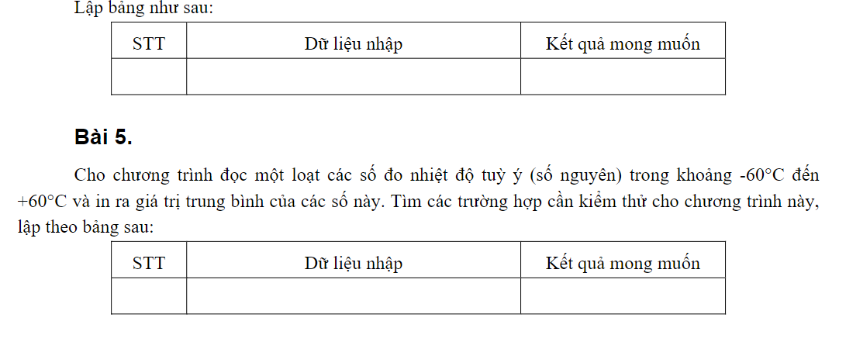

Câu 5
STT | Nhập thử | KQ
1 | 61 61 61 | không đọc được
2 | -61, -61, -61 | không đọc được
3 | 60, -60 | 0
4 | -21, -21, -21 | -21
5 | 21, 21, 21 | 21
6 | 3.4, 3.5 | không phải là số nguyên
7 | 0 | 0
8 | 0, 10, 30, 40 | 10

B2
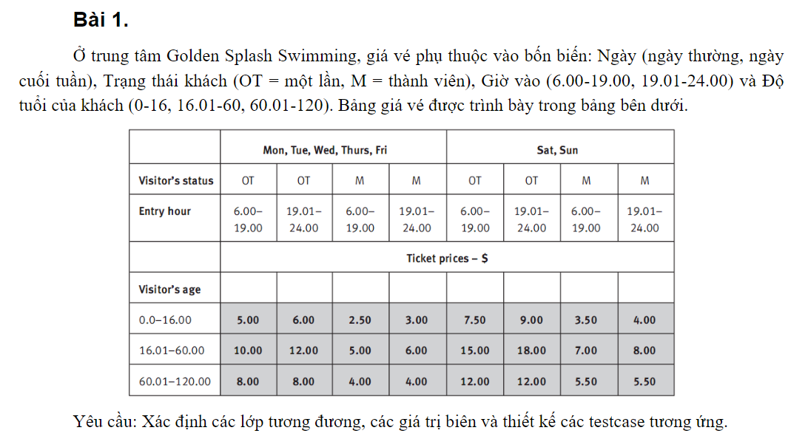

Lớp tương đương và giá trị biên
Ngày
 | Lớp
 |  | Ngày thường T2,T3,T4,T5,T6
 |  | Cuối tuần T7 CN
 | Biên
 |  | Ngày thường DB là thứ 2, KT là T6
 |  | Cuối tuần BD là T7,KT là CN
status
 | Lớp
 |  | OT
 |  | M
 | Biên | Chuyển trạng thái OT-M và M-OT

Giờ vào
 | Lớp
 |  | Giờ sớm | 6:00-19:00
 |  | Giờ muộn | 19:01-24:00
 | Biên
 |  | 6:00 BD giờ sớm
 |  | 19:00 KT giờ sớm
 |  | 19:01 BD giờ muộn
 |  | 24:00 KT giờ muộn
Tuổi
 | Lớp
 |  | 0-1 tuổi
 |  | 16,1-60 tuổi
 |  | 60,1-120 tuỏi
 | biên
 |  | 0 tuổi là BD, 16 tuổi là KT
 |  | 16,1 tuổi là BD, 60 tuổi là KT
 |  | 60,1 tuổi là BD, 120 tuổi là KT

B3
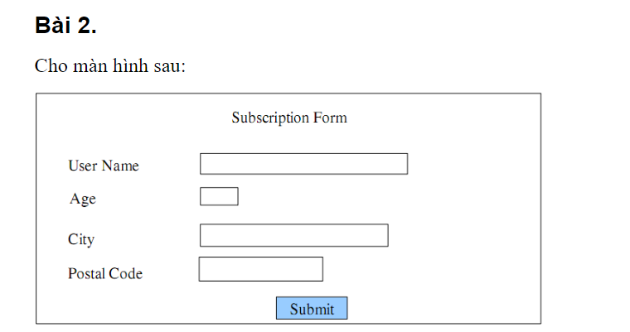

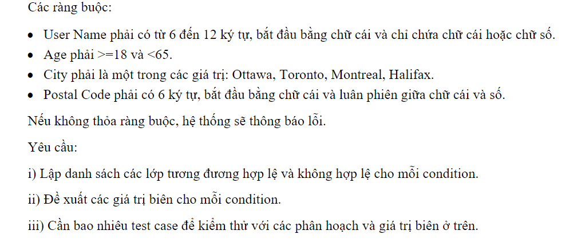

B5


B6
